Capital de giro
Gráfico de ponto de equilíbrio
 | Vendas brutas | Despesas

Mês | Vendas brutas | Despesas variáveis | Despesas fixas | Resultado | Saldo acumulado | Despesas variáveis + fixas
1 | 5,400.00 | 1,257.00 | 2,450.00 | 1,693.00 | 1,693.00 | 3,707.00
2 | 6,570.00 | 937.05 | 2,450.00 | 3,182.95 | 4,875.95 | 3,387.05
3 | 7,435.00 | 1,850.50 | 2,450.00 | 3,134.50 | 8,010.45 | 4,300.50
4 | 7,154.00 | 2,230.40 | 2,450.00 | 2,473.60 | 10,484.05 | 4,680.40
5 | 9,600.00 | 1,875.50 | 2,450.00 | 5,274.50 | 15,758.55 | 4,325.50
6 | 4,440.00 | 775.65 | 2,450.00 | 1,214.35 | 16,972.90 | 3,225.65
7 | 2,870.00 | 838.40 | 2,450.00 | -418.40 | 16,554.50 | 3,288.40
8 | 10,380.00 | 1,632.15 | 2,450.00 | 6,297.85 | 22,852.35 | 4,082.15
9 | 3,575.00 | 3,211.30 | 2,450.00 | -2,086.30 | 20,766.05 | 5,661.30
10 | 7,975.00 | 1,369.00 | 2,450.00 | 4,156.00 | 24,922.05 | 3,819.00
11 | 9,040.00 | 1,846.55 | 2,450.00 | 4,743.45 | 29,665.50 | 4,296.55
12 | 13,460.00 | 1,901.00 | 2,450.00 | 9,109.00 | 38,774.50 | 4,351.00

Ponto de Equilíbrio |  | Mês 7 |  |  |  |  | Obs.: o ponto de equilíbrio é atingido quando a curva azul (de vendas brutas) cruza a curva laranja de total de depesas)

Anexos
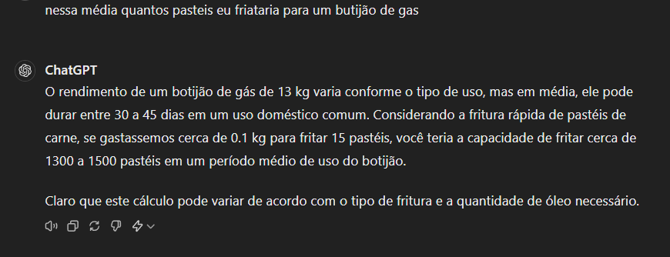
Anexos

